李海涛
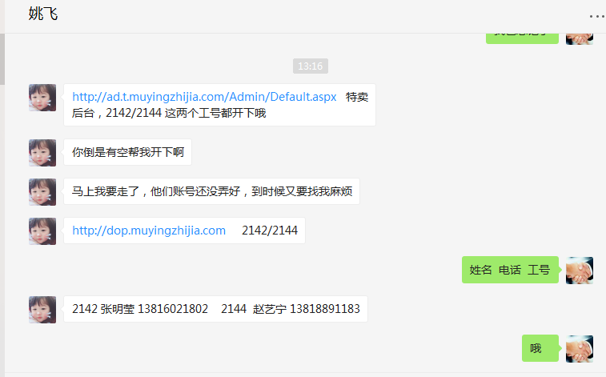
时间 | 问题 | 提出人 | 责任人/分配人 | 问题分类 | 解决状态 | 备注
2018-06-01 | 1、网安需要记录的30万条登录数据，请帮忙提供，谢谢！ | 邹艳红 | 李海涛 | 需求 | 已处理
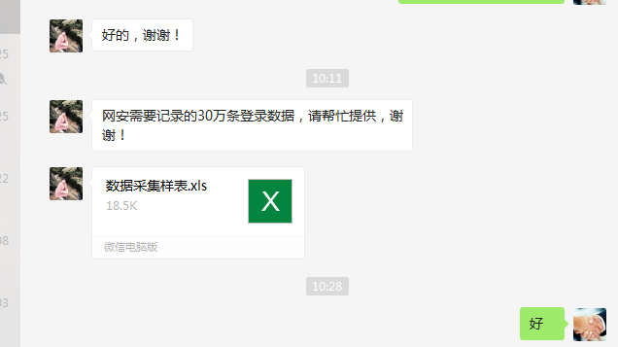

 | 2、1年下单的数据 | 朱伟 | 李海涛 | 需求 | 已处理
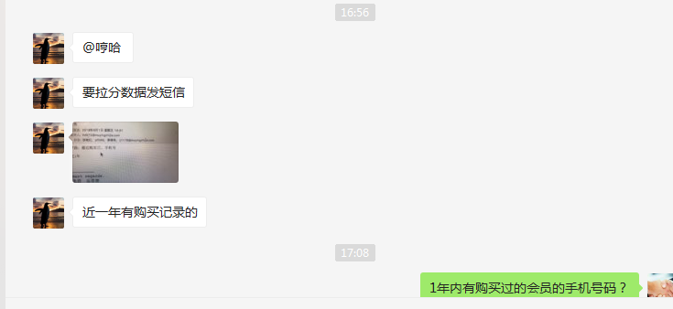

 | 3、尼尔森5月份的数据帮忙拉下 | 张龙云 | 李海涛 | 需求 | 已处理
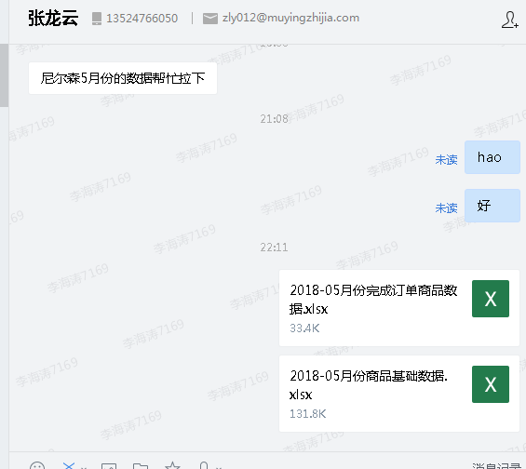

2018-06-04 | 1、拉取在售商品、库存、销量数据 | 刘静 | 李海涛 | 需求 | 已处理
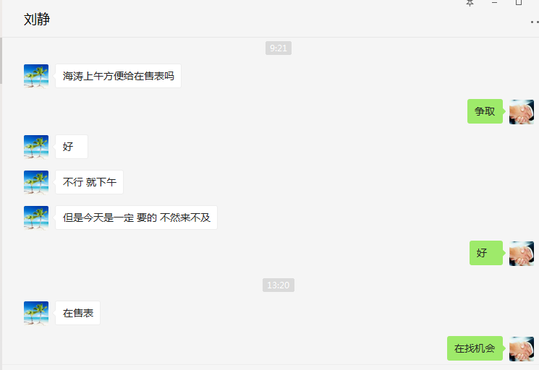

 | 2、62银联活动支付信息恢复正常 | 朱伟 | 李海涛 | 需求 | 已处理

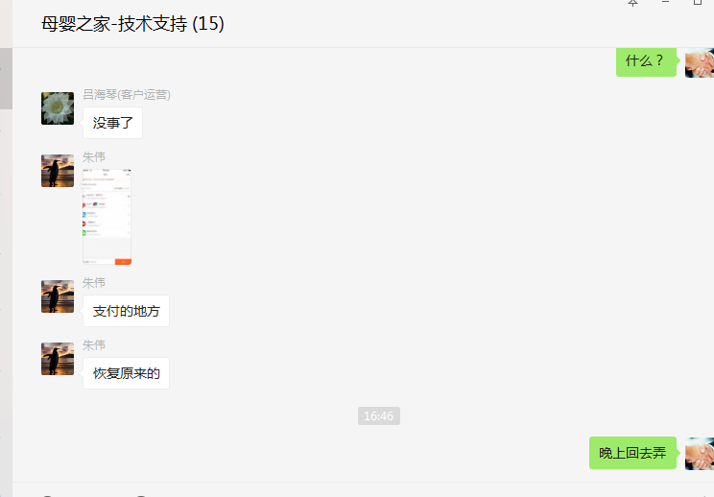

2018-06-06 | 1、mc系统里面的，6.2号一整天的，MP号对应的订单号能拉出来吗 | 刘丹 | 李海涛 | 需求 | 已处理

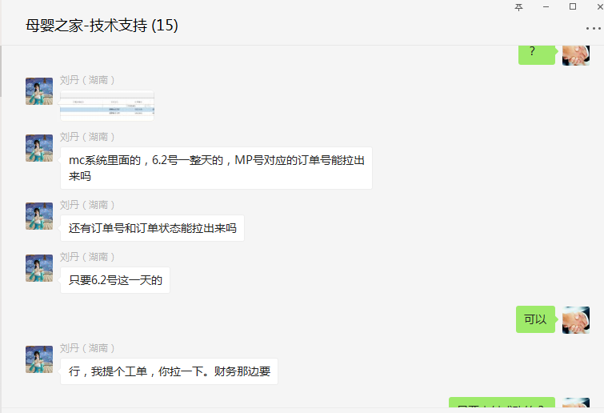

2018-06-07 | 1、 604040 分时段成本后台审核 | 吕海琴 | 李海涛 | 需求 | 已处理
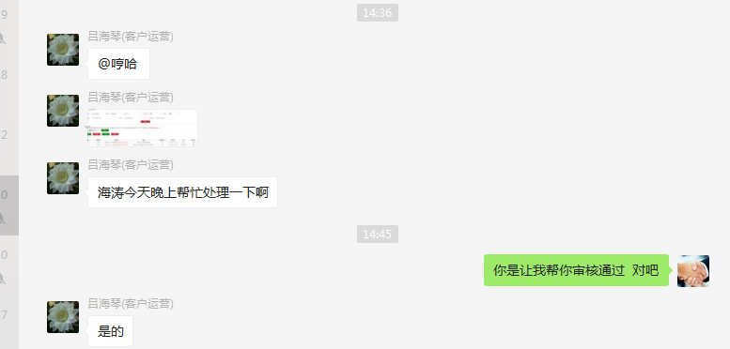

 | 2、分时段成本后台审核 | 吕海琴 | 李海涛 | 需求 | 已处理
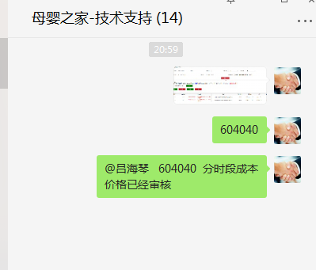

2018-06-08 | 1、11998671、11999300、11998860 11998735这些订单在crm系统内显示配货中，但是在供应商后台搜索不到订单，因这些订单是供应商系统无法推送的（童年时光），故要求退款处理；但是因供应商查不到订单，所以无法退款，请尽快处理 | 吕海琴 | 李海涛 | 需求 | 已处理

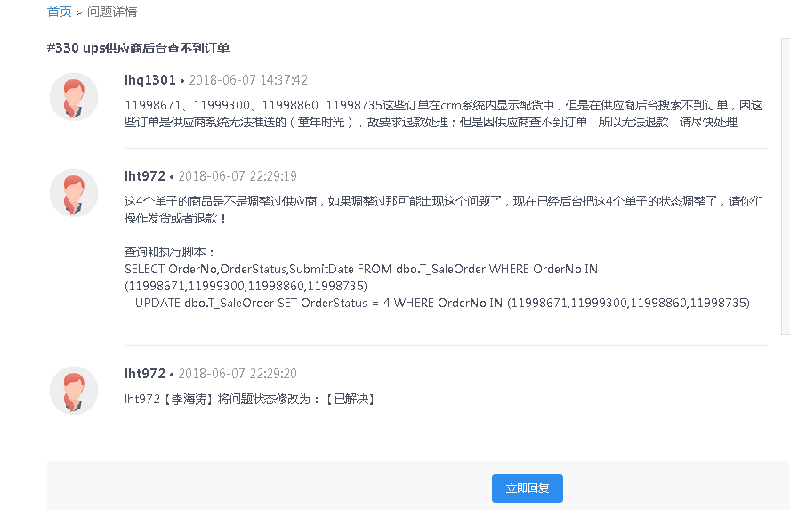

 | 2、开的加盟管理后台分页BUG | 朱伟 | 李海涛 | BUG | 已处理

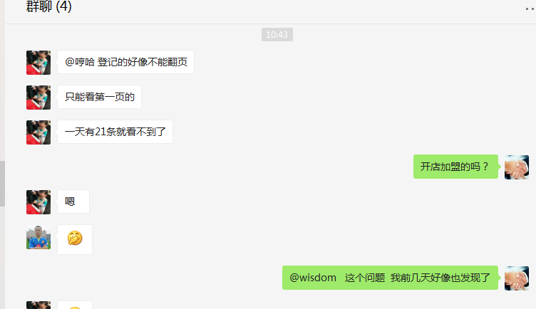

 | 3、PC密码过于简单页面，没有输入短信验证码提示短信验证码错误 | 茅晓冬 | 李海涛 | 需求 | 已处理

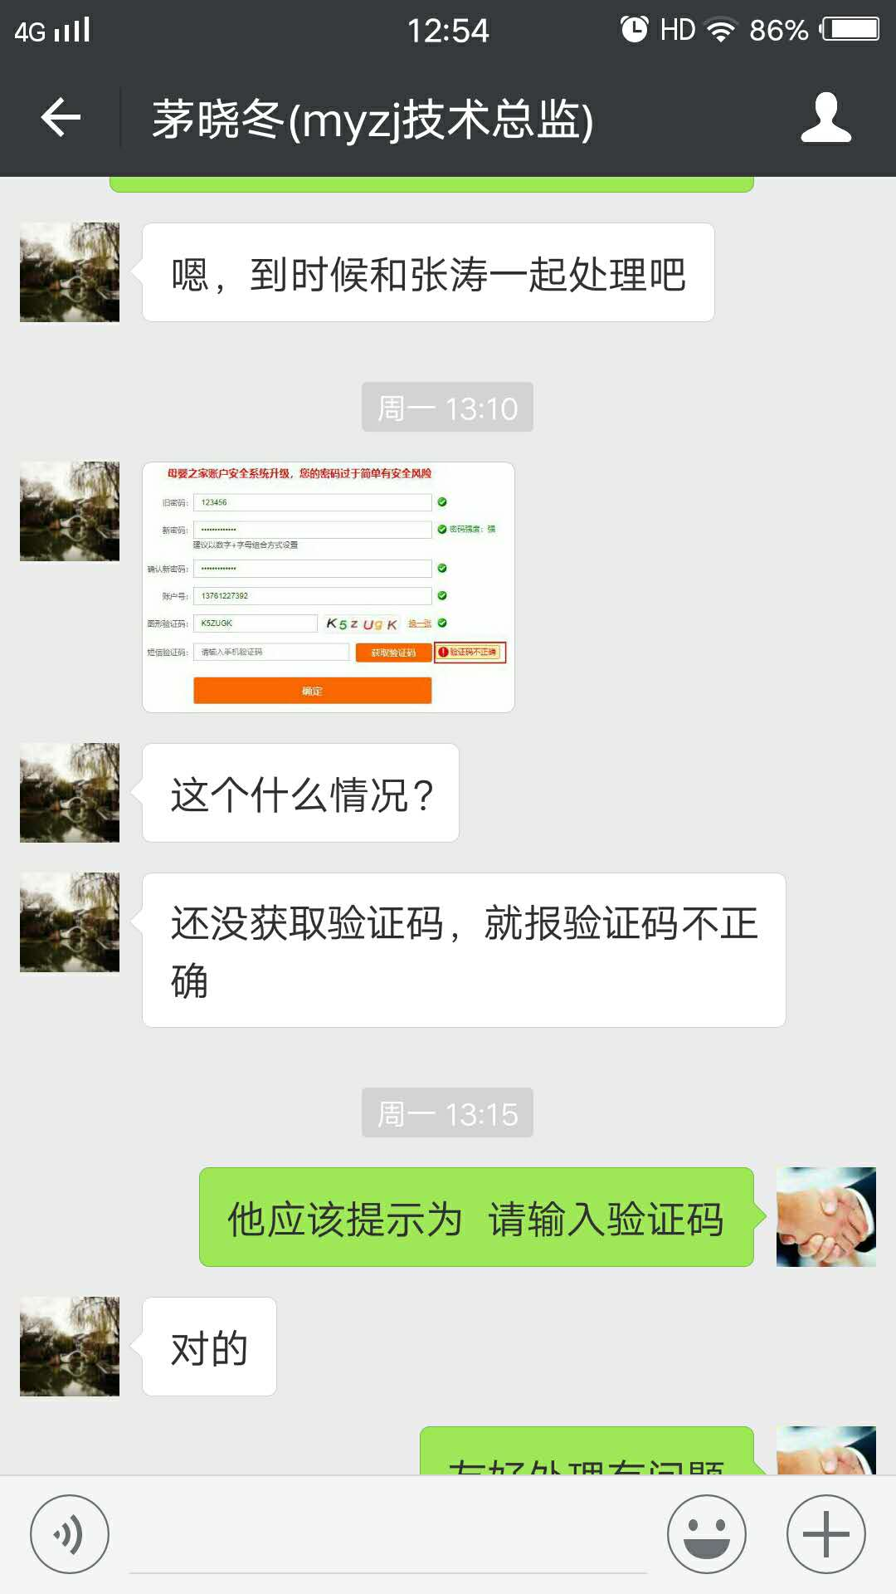

2018-06-15 | 1、PC WAP 网站不能打开 | 黄伟/刘丹 | 李海涛/张涛 | BUG | 已处理 | 最近浏览异常，疑似有攻击，启用了服务器的防火墙

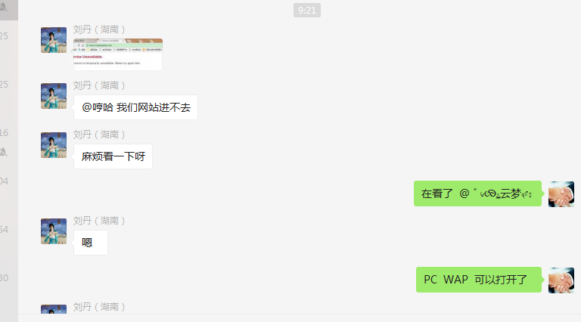
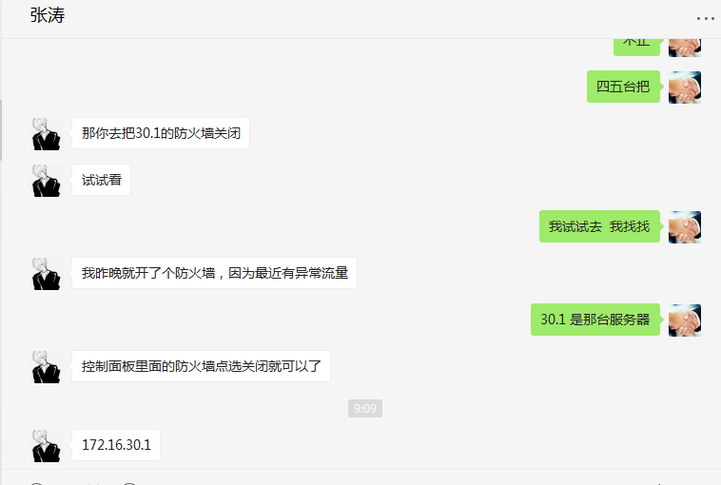

2018-06-20 | 1、海涛，帮我导一下客户数据，湖南，江西，广东的，宝宝年龄在2岁以上的，消费多少不计，我要名字和电话号码，谢谢 | 李珍/朱伟 | 李海涛 | 需求 | 已处理

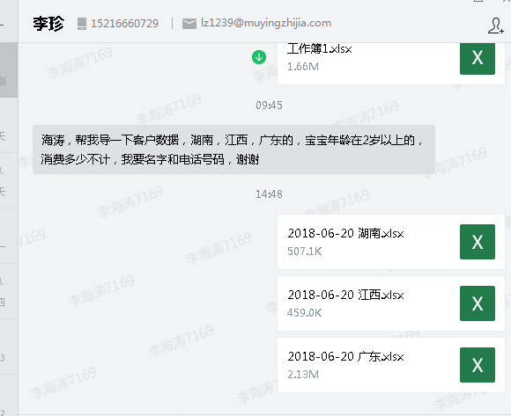

 | 2、开的加盟新增今日头条和百度渠道类型 | 朱伟 | 李海涛/刘刚 | 需求 | 已处理

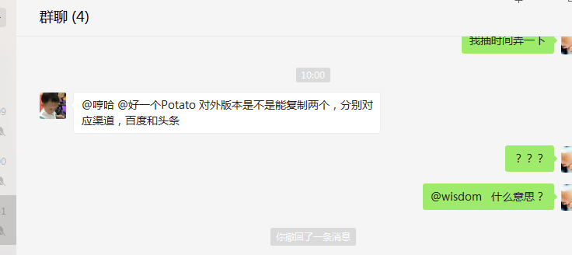

2018-06-27 | 1、开店加盟功能优化 | 朱伟 | 李海涛 | 需求 | 已处理
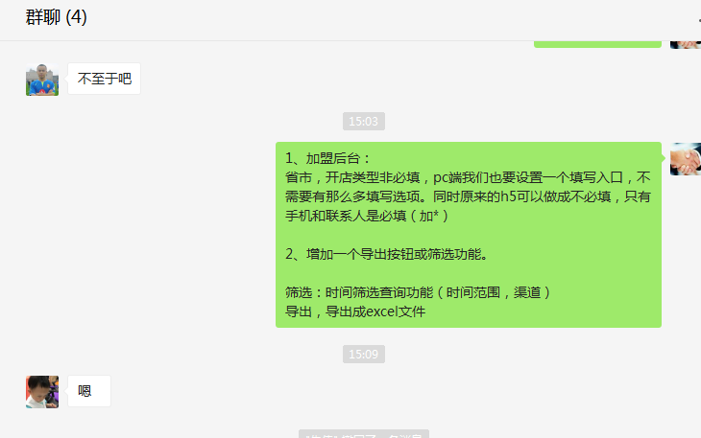

2018-06-29 | 1、http://ad.t.muyingzhijia.com/Admin/Default.aspx 特卖后台，2142/2144 这两个工号都开下哦 | 姚飞 | 李海涛 | 需求 | 已处理

